Calcolo prestazioni
bonetti rubinetterie valduggia s.r.l.
Loc. Molino Rastelli, 2 l IT-13018 Valduggia (VC) l Tel. +39 0163 48062 l Fax +39 0163 48188
http://www.brv.it l e-mail: info@brv.it l ISO 9001:2008 Cert. No. 0853/7
ModvFresh Kascata PdC
Calcolo dimensionamento e prestazioni del sistema Kascata PdC

Dati in input - compilazione a cura del Cliente

Temperatura massima accumulo |  |  |  |  |  |  |  |  |  | [ °C ]
La massima temperatura dell'acqua alla quale la PdC riesce a caricare uniformemente l'accumulo.

Temperatura acqua fredda in ingresso |  |  |  |  |  |  |  |  |  | [ °C ]
La temperatura dell'acqua fredda dall'acquedotto.

Temperatura richiesta |  |  |  |  |  |  |  |  |  | [ °C ]
La temperatura dell'acqua calda all'erogazione.

Portata richiesta |  |  |  |  |  |  |  |  |  | [ l/min ]
La portata continua all'erogazione.

Capacità accumulo |  |  |  |  |  |  |  |  |  | [ l ]
Il volume dell'acqua contenuta nell'accumulo.

Potenza della pompa di calore |  |  |  |  |  |  |  |  |  | [ kW ]
La potenza termica nominale alla temperatura operativa.

Dati in input - compilazione a cura dell'Ufficio Tecnico BRV

Temperatura minima accumulo necessaria |  |  |  |  |  |  |  |  |  | [ °C ]
La minima temperatura utile dell'acqua nell'accumulo

Intervallo di attivazione |  |  |  |  |  |  |  |  |  | L/min

Numero di moduli base ModvFresh necessari
per comporre il sistema Kascata

Dati delle prestazioni calcolate

Potenza erogata |  |  |  |  |  |  |  |  |  | [ kW ]
La potenza complessiva erogata dal sistema Kascata

Tempo di erogazione |  |  |  |  |  |  |  |  |  | [ min ]
Il tempo di erogazione alla portata e alla temperatura richieste.

Spillamento complessivo |  |  |  |  |  |  |  |  |  | [ l ]
Il volume complessivo dell'acqua calda erogata.

Tempo di ripristino |  |  |  |  |  |  |  |  |  | [ min ]
Il tempo necessario per passare dalla minima alla massima temperatura nell'accumulo.

Parametrizzazione impianto

Parametri sistema Kascata per PdC

Soglie On/Off per sistema Kascata da 2 a 5 gruppi |  |  |  |  |  |  | Parametri proporzionali VFS
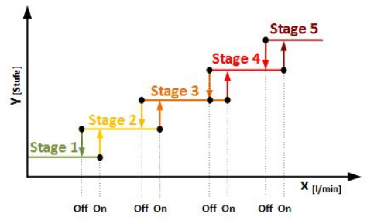 |  |  |  |  |  |  | 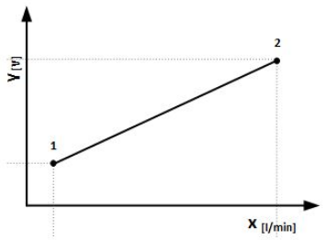

Stage 2: On | - | L/min | - | Off | - | L/min | Y1: | 2 | V
Stage 3: On | - | L/min | - | Off | - | L/min | X1: | - | L/min
Stage 4: On | - | L/min | - | Off | - | L/min | Y2: | 10 | V
Stage 5: On | - | L/min | - | Off | - | L/min | X2: | - | L/min

 | Note:

Rifrerimenti impianto - compilazione a cura di BRV in caso di ordine
 | Data:

 | N° di serie:

 | Firma del collaudatore:

N.B. IL PRESENTE DOCUMENTO DEVE SEGUIRE LA MERCE

